상품제안서
누리 피크닉세트 3호 (1인용방석,담요,구급함) | 상품코드: F27263

 |  |  |  |  |  |  | 02-412-0044 | www.easy1.co.kr
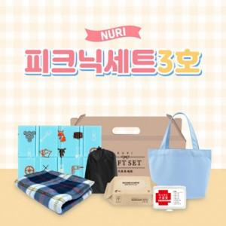

【상세/제작정보】 | 기본수량 미만 주문시 인쇄비용 추가 풀칼라인쇄 스티커 제작 별도문의

【인쇄/포장옵션】 | / 포장불가능

【공급단가】 | 수량 | 100~ | 300~ | 500~ | 1,000~ | 3,000~
*VAT별도 | 단가 | 8,400원 | 8,260원 | 8,050원 | 7,910원 | 7,700원

【상품 URL】 | https://dev.easy1.co.kr:443/src/goods_detail.php?gdno=27263

